Manuel utilisation fusion DISPO
FICHIERS FUSION : MISE EN DISPONIBILITE
 | LES FICHIERS DES ANNEES PRECEDENTES NE DOIVENT PAS ETRE UTILISES CAR ILS SONT INCOMPATIBLES | COMPLEMENTS POUR LA VERSION EXCEL 2003
PREALABLE | Créer le dossier DISPONIBILITE
 | 1. Créer un dossier sur votre ordinateur exclusivement dédié aux mises en disponibilité afin de garantir le bon fonctionnement des Macro (changement automatique des données encodées par les écoles).
 | 2. Assurez-vous d'avoir bien enregistré dans un MEME dossier tous les fichiers que vous avez reçus des écoles.

Etape 1 : | Téléchargez le document de travail "fusion dispo" :
 | 1. Télécharger à partir du site http://www.adm.cfwb.be/fr les fichiers nécessaires à l'encodage de vos données.
 | 2. Enregistrer les fichiers téléchargés.

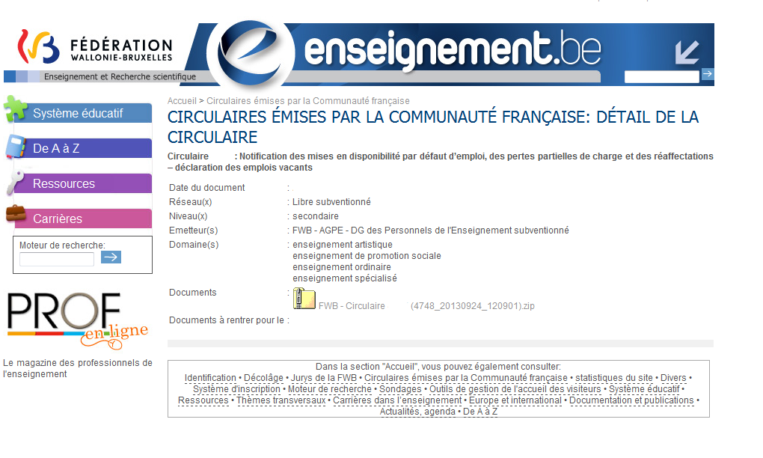

Etape 2 : | Importer les données :
 | 1. Une fois les différents documents de travail enregistrés (les encodages des PO pour les mises en disponibilité et le fichier CZ fusion DISPO), veuillez ouvrir le document relatif aux fusions.
 | 2. Le document fusion comporte 2 onglets: fusion et encodage. Il y a lieu d'utiliser le premier onglet fusion afin d'importer toutes les données "dispo" suite à l'encodage des écoles. Cet onglet doit rester intacte. Le second onglet "encodage" permettra à la CZ de travailler et de procéder aux premières réaffectation après avoir pris soin de nettoyer les données.
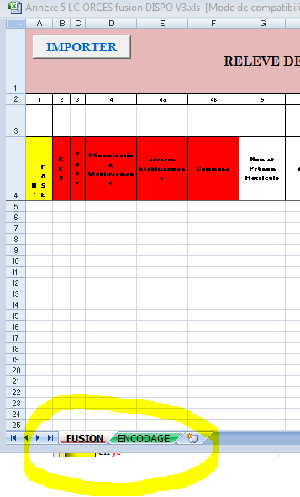

 | 3. Cette feuille comporte exactement les mêmes données que celles reprises dans l'annexe 3 DISPO 4. Verifiez, préalablement, à ce que les données que vous allez extraire sont reprises bien reprise dans l'onglet "encodage" et non fusion. Les CZ doivent donc renommer l'onglet des fichiers reçus des PO
 | 5. Appuyez sur le bouton "IMPORTER", une fenêtre de transfert des fichiers s'ouvre . Le transfert s'effectue via une Macro par programmation en visual basic

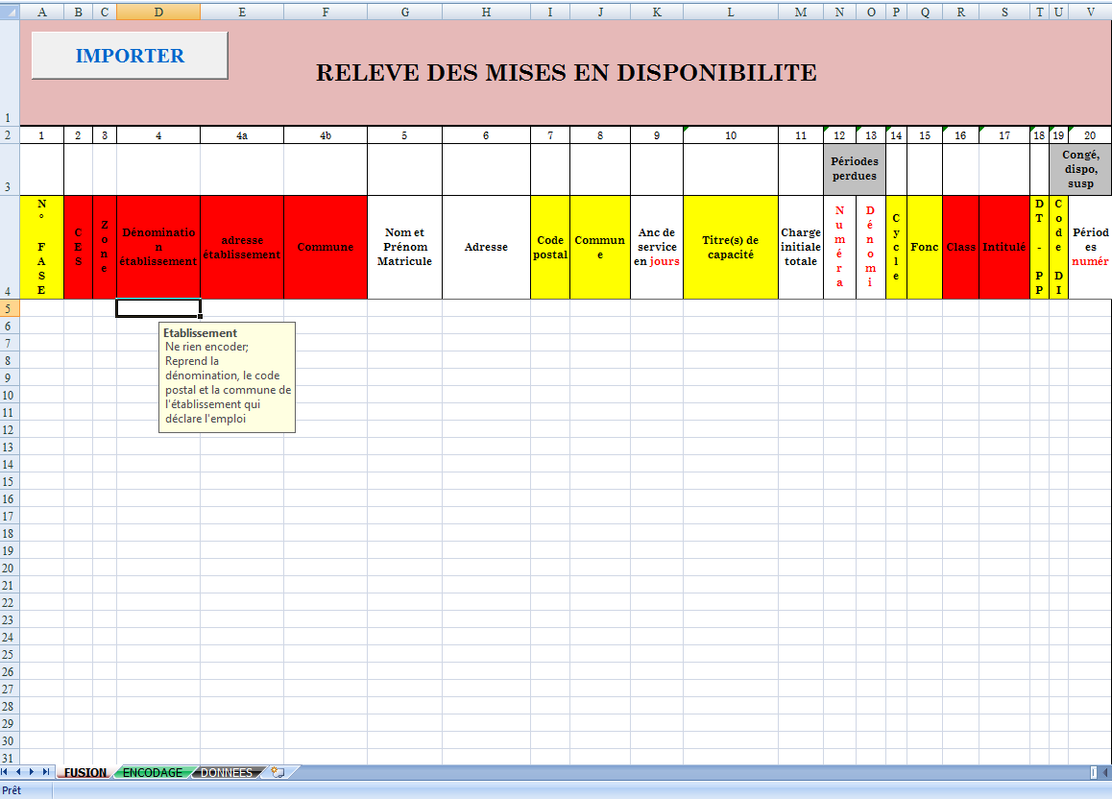

 | 6. veuillez sélectionner les fichiers l'un après l'autre en veillant à l'importer qu'une seule fois pour éviter les doublons
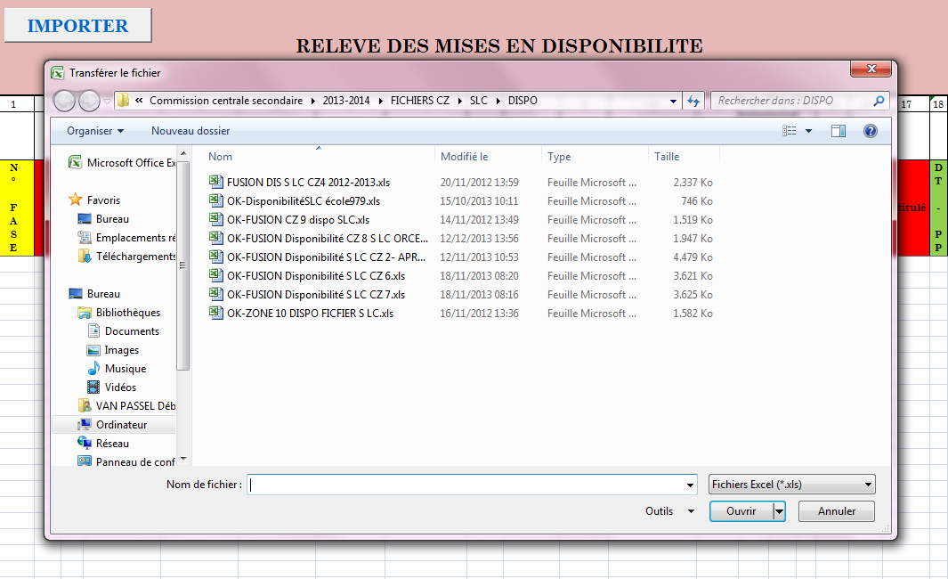

 | 7. confirmez votre souhait de transférer les fichiers en vérifiant la source des données. Si vous cliquez sur "non" le message "transfert annulé" apparait à l'écran

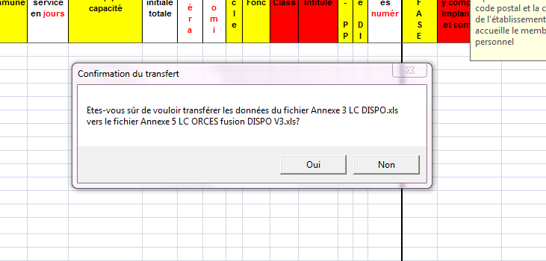

 | 8. confirmer le transfert des données
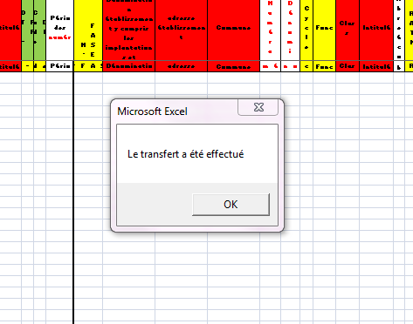

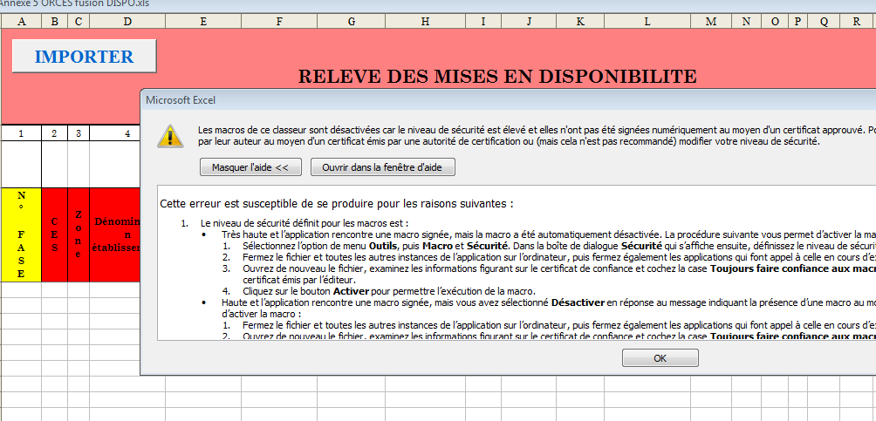
 | 9. Si lorsque vous appuyez sur le bouton "importer" un message d'erreur concernant les MACRO s'affiche (voir si dessous), Excel demandera à activer les macro. veuillez cliquer sur option dans le menu de sécurité. Là, une fenêtre s'ouvre et vous demande d' "activer ce contenu". | Si lorsque vous appuyer sur le bouton "importer", le message ci-dessous apparait, il vous sera demandé d'activer les MACROS qui permettront le transfert des données

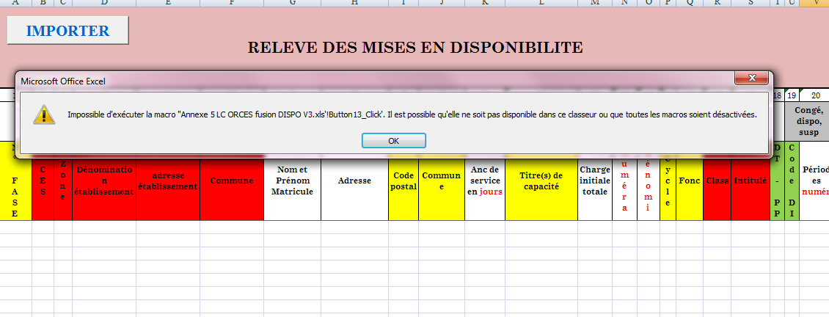

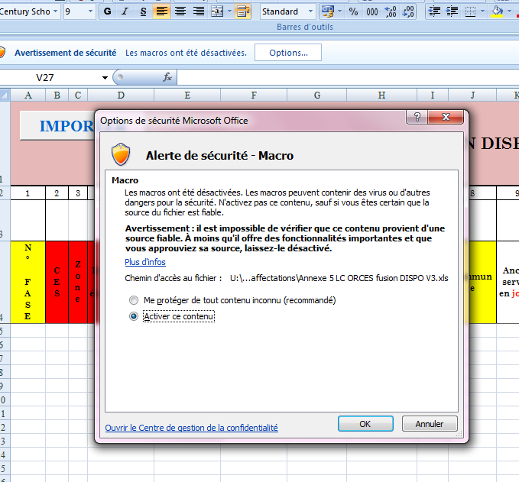

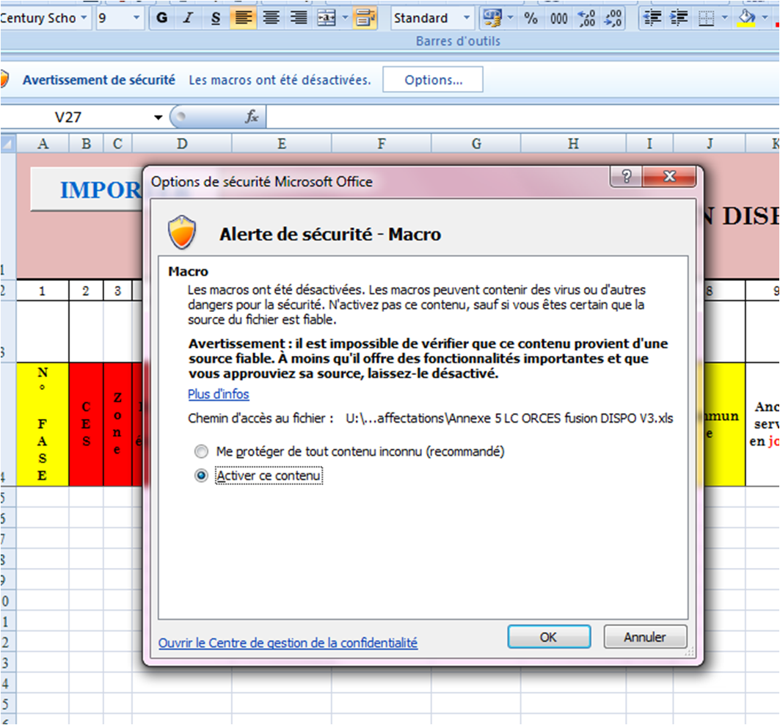

 |  | Pour activer les macros, veuillez sélectionner dans la barre d'outils d'EXCEL : outils\macro\sécurité\
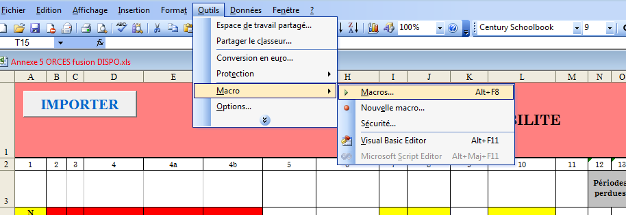

 |  | choisir niveau de sécurité faible

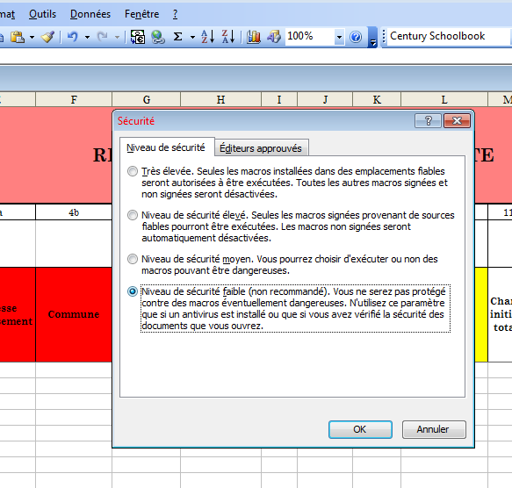

 | 10. Si vous rencontrez des difficultés à importer les données: le problème réside dans les documents EXCEL utilisés par les écoles lors des encodages. En effet, l'utilisation d'anciens fichiers n'est pas compatible. Il y a donc lieu de renvoyer les formulaires inadéquats afin d'utiliser le bon document

 | 11. Si vous rencontrez d'autres types de difficultés à importer les données et que vous constatez que les documents utilisés par les écoles correspondent bien à l'édition en cours, n'hésitez pas à contacter le service gestion des emplois avant de procéder à un transfert manuel : 11.1 copier les documents à partir des fichiers d'encodage 11.2 collage spéciale "valeur". Il est important de réaliser un collage spécial afin d'éviter le transfert des formules

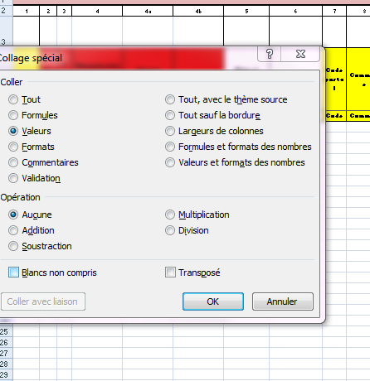

 |  | enregistrer toutes les modifications et fermer l'ensemble des fichiers EXCEL. Puis rouvrir le document fusion DISPO

Etape 3 : | Copier les données
 | 1. Après avoir importé toutes les données, enregistrer à nouveau le fichier DISPO
 | 2. Sélectionner l'onglet "encodage"
 | 3. dans un premier temps, appuyer sur le bouton "copier" afin d'importer toutes les données de l'onglet "fusion"
 | 4. Ensuite, appuyer sur le bouton "formater" afin d'uniformiser le format sur l'ensemble des lignes

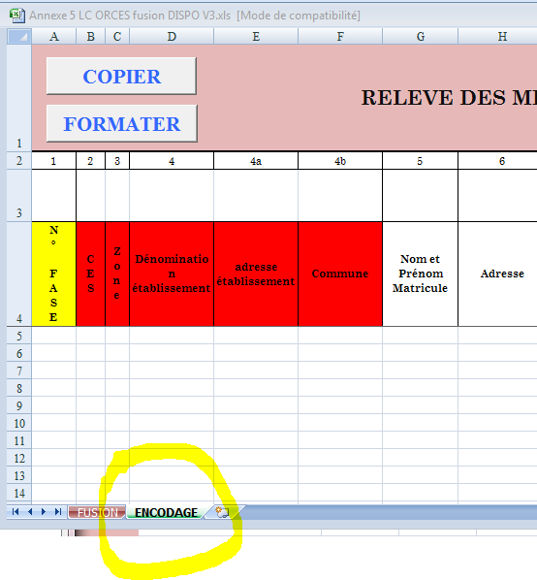

 | 5. Cette opération permet de : 5.1 préserver les données encodées par les écoles et les P.O si la fusion est réalisée par les CZ 5.2 mettre à disposition des CZ les données sur base desquelles il pourra procéder à ses propres opérations de réaffectation

Etape 4 : | Opération de tri
 | 1. Dans l'onglet "encodage", il s'agira de réaliser un tri sur la colonne relative au "nom prénom", par ordre alphabétique. Veillez à ce que le tri s'opère sur l'ensemble des données. De cette façon, l'ensemble des données relatives à un enseignant seront rassemblées.
 | 2. Si le reste à pourvoir, dans l'onglet "encodage" CELLULE numérateur est zéro, il faut le remplacer par "0". Cependant, s'il reste encore des charges à pourvoir et plusieurs lignes, il faut noter "v"
 | 3. De même, si la "la date de fin" , dans l'onglet "encodage", cellule est inférieure au 31 décembre de l'année en cours pour une des lignes d'un enseignant, il faut remplacer le "zéro" par un "v"

Etape 5: | Travaux CZ
 | 1. Suite aux travaux des CZ, compléter TOUTES LES COLONNES
 | 2. Enregistrer le document sur votre ordinateur
 | 3. Envoyer le document selon la procédure reprise dans la circulaire
 | 4. La colonne REMARQUE permet d'ajouter toutes les remarques et/particularités à signaler aux différents intervenants

REMARQUE | 1. le fichier devra être renommé selon la procédure décrite dans la circulaire
 | 2.Afin d'assurer l'authenticité des informations si transmission par courrier électronique, en l'absence de signature électronique, il est demandé que le courriel soit accompagné d'une note introductive certifiant que les informations contenues dans les fichiers joints reflètent la situation exacte des membres du personnel. Cette note introductive, version papier, revêtue de la signature du PO devra être envoyée simultanément auprès des mêmes instances par courrier normal.

Manuel utilisation fusion EV
FICHIERS FUSION : EMPLOIS VACANT
 | LES FICHIERS DES ANNEES PRECEDENTES NE DOIVENT PAS ETRE UTILISES CAR ILS SONT INCOMPATIBLES | COMPLEMENTS POUR LA VERSION EXCEL 2003
PREALABLE | Créer le dossier EMPLOI VACANT
 | 1. Créer un dossier sur votre ordinateur exclusivement dédié aux déclarations des emplois vacants afin de garantir le bon fonctionnement des Macro (changement automatique des données encodées par les écoles).
 | 2. Assurez-vous d'avoir bien enregistré dans un MEME dossier tous les fichiers que vous avez reçus des PO

Etape 1 : | Téléchargez le document de travail "fusion EV" :
 | 1. Télécharger à partir du site http://www.adm.cfwb.be/fr les fichiers nécessaires à l'encodage de vos données.
 | 2. Enregistrer les fichiers téléchargés.

Etape 2 : | Importer les données :
 | 1. Une fois les différents documents de travail enregistrés (les encodages des écoles relatifs aux déclarations des emplois vacants et le fichier CZ fusion EV), veuillez ouvrir le document concernant aux fusions.
 | 2. Le document fusion comporte 2 onglets: fusion et encodage. Il y a lieu d'utiliser le premier onglet fusion afin d'importer toutes les données "EV" suite à l'encodage des écoles. Cet onglet doit rester intacte. Le second onglet "encodage" permettra à la CZ de travailler et de procéder aux premières réaffectations après avoir pris soin de nettoyer les données.
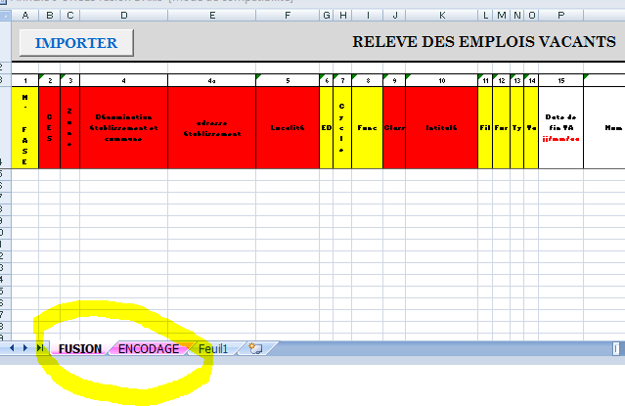

 | 3. Cette feuille comporte exactement les mêmes données que celles reprises dans l'annexe 4 EV 4. Verifiez, préalablement, à ce que les données que vous allez extraire sont bien reprises dans l'onglet "encodage" et non fusion. Les CZ doivent donc renommer l'onglet des fichiers reçus des PO avant la fusion.
 | 5. Appuyez sur le bouton "IMPORTER", une fenêtre de transfert des fichiers s'ouvre . Le transfert s'effectue via une Macro par programmation en visual basic
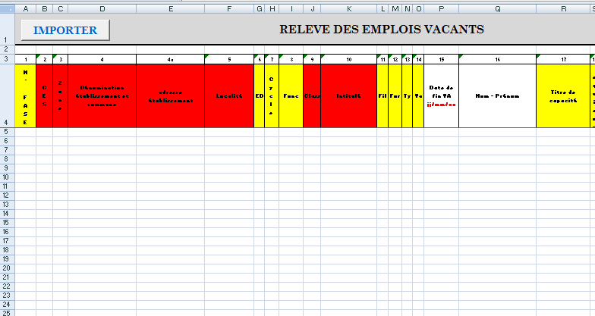

 | 6. veuillez sélectionner les fichiers l'un après l'autre en veillant à l'importer qu'une seule fois pour éviter les doublons
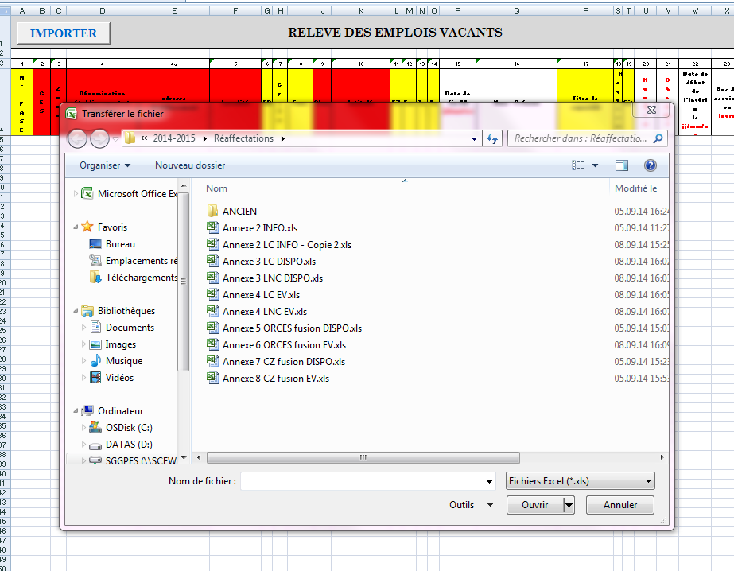

 | 7. confirmez votre souhait de transférer les fichiers en vérifiant la source des données. Si vous cliquez sur "non" le message "transfert annulé" apparait à l'écran

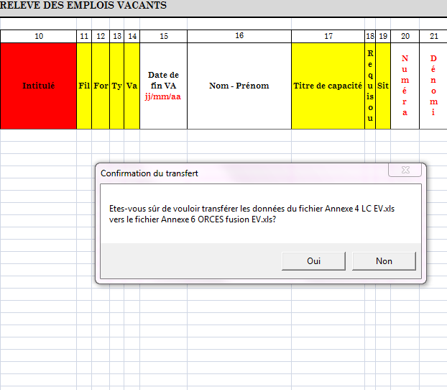

 | 8. confirmer le transfert des données

 | 9. Si lorsque vous appuyez sur le bouton "importer" un message d'erreur concernant les MACRO s'affiche (voir si dessous), Excel demandera à activer les macro. veuillez cliquer sur option dans le menu de sécurité. Une fenêtre s'ouvre et vous demande d' "activer ce contenu". | Si lorsque vous appuyer sur le bouton "importer", le message ci-dessous apparait, il vous sera demandé d'activer les MACROS qui permettront le transfert des données

 |  | Pour activer les macros, veuillez sélectionner dans la barre d'outils d'EXCEL : outils\macro\sécurité\

 |  | choisir niveau de sécurité faible

 | 10. Si vous rencontrez des difficultés à importer les données: vérifier que le problème ne réside pas dans les documents EXCEL utilisés par les écoles lors des encodages. En effet, l'utilisation d'anciens fichiers n'est pas compatible. Il y a donc lieu de renvoyer les formulaires inadéquats afin de compléter le bon document

 | 11. Si vous rencontrez d'autres types de difficultés à importer les données et que vous constatez que les documents utilisés par les écoles correspondent bien à l'édition en cours, vous pouvez procéder à un transfert manuel : 11.1 copier les documents à partir des fichiers PO 11.2 collage spécial "valeur". Il est important de réaliser un collage spécial afin d'éviter le transfert des formules

 |  | enregistrer toutes les modifications et fermer l'ensemble des fichiers EXCEL. Puis rouvrir le document fusion DISPO

Etape 3 : | Copier les données
 | 1. Après avoir importé toutes les données, enregistrer à nouveau le fichier fusion EV
 | 2. Sélectionner l'onglet "encodage"
 | 3. dans un premier temps, appuyer sur le bouton "copier" afin d'importer toutes les données de l'onglet "fusion"
 | 4. Ensuite, appuyer sur le bouton "formater" afin d'uniformiser le format sur l'ensemble des lignes

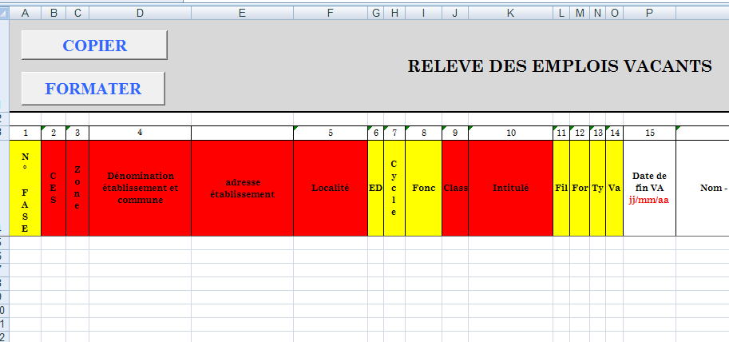

 | 5. Cette opération permet de : 5.1 préserver les données encodées par les P.O 5.2 mettre à disposition de CZ les données sur base desquelles il pourra procéder à ses propres opérations de réaffectation

Etape 4 : | Opération de tri
 | L'utilisateur peut jongler avec les filtres afin de sélectionner les données dont il a besoin pour effectuer les opérations de réaffectation

Etape 5: | Travaux CZ
 | 1. A chaque fois qu'un emploi a été attribué, il faut compléter TOUTES les colonnes
 | 1.1. si l'emploi est attribué à plusieurs personnes, il faut copier la ligne et insérer les cellules copiées
 | 2. Veillez à bien compléter l'ensemble des colonnes et à recourir à la colonne REMARQUE afin d'attirer l'attention des AUTRES instances qui interviennent dans le processus des réaffectations.
 | 2. Veillez à bien enregistrer les données avant envoi
REMARQUE | 1. le fichier devra être renommé selon la procédure décrite dans la circulaire
 | 2.Afin d'assurer l'authenticité des informations si transmission par courrier électronique, en l'absence de signature électronique, il est demandé que le courriel soit accompagné d'une note introductive certifiant que les informations contenues dans les fichiers joints reflètent la situation exacte des membres du personnel. Cette note introductive, version papier, revêtue de la signature des PO devra être envoyée simultanément auprès des mêmes instances par courrier normal.

